MRR
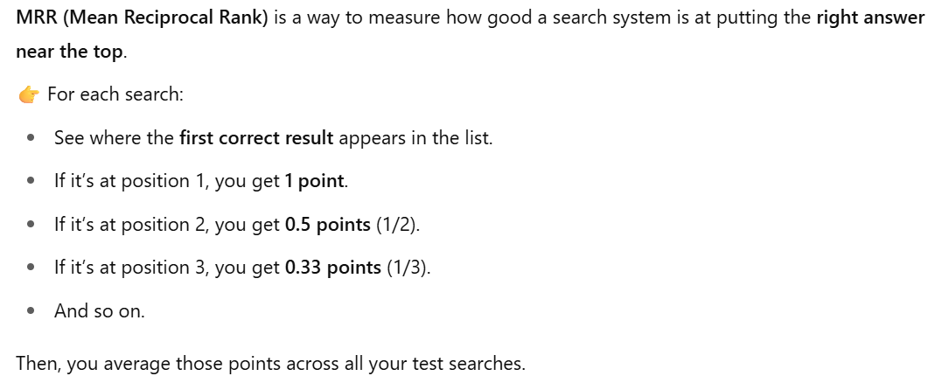
Subject | Standard BERT | Domain Fine-Tuned | Fine-Tuned | Fine-Tuned 2 | ada-2002
Abort | 1 | 1 | 1 | 0.5 | 0.0667
Antisemitisme | 1 | 1 | 1 | 1 | 1
Islamofobi | 0.5 | 0.5 | 0.1111 | 0.3333 | 1 | `
Grønland | 0.1429 | 0.5 | 0.1111 | 1 | 1
Atomkraft | 0.0588 | 1 | 1 | 1 | 1
Sundhed | 0.5 | 0.1429 | 1 | 1 | 0.1111
Skat | 1 | 1 | 1 | 1 | 0.25
Menneskerettigheder | 0.5 | 1 | 0.25 | 1 | 0.2
Omskæring | 0.01 | 1 | 1 | 1 | 1 | `
Uddannelse | 1 | 1 | 1 | 1 | 1
Asylansøgere | 0.037 | 1 | 0.3333 | 1 | 1
Putin | 0.0286 | 1 | 0.1111 | 1 | 1
Udenrigspolitik | 0.2 | 1 | 1 | 1 | 0.1111
Landbrug | 0.1111 | 1 | 1 | 1 | 0.5
Dyrevelfærd | 1 | 1 | 1 | 1 | 0.5
Kønsidentitet | 0.1429 | 1 | 0 | 1 | 1
EU | 0.3333 | 0.5 | 0.25 | 1 | 1
Pandemi | 0.5 | 1 | 0 | 0.1667 | 1
Ytringsfrihed | 0.5 | 1 | 1 | 1 | 1
AVERAGE | 0.4508 | 0.8759 | 0.7157 | 0.8947 | 0.7231
IMPROVEMENT % | N/A | 94.30% | 58.76% | 98.47% | 60.40%

